01-02_필요모듈 리스트(부가서비스가입)
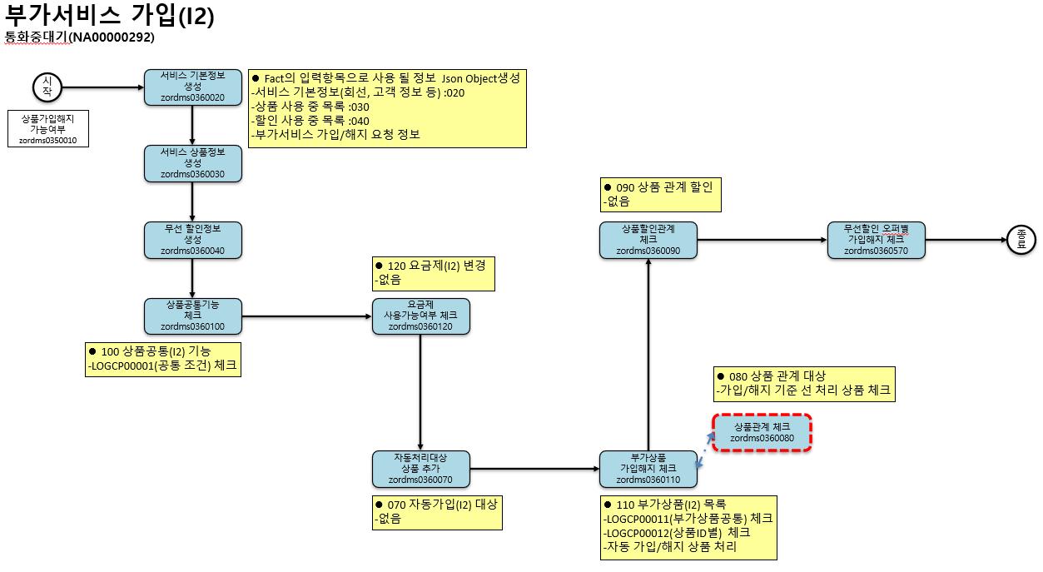
[다음 단계]
(1) 웹 페이지(http://localhost:8000)에 접속
(2) 모듈 내 구현이 필요한 Rule을 선택해주세요.
(3) "선택항목 다운로드" 버튼을 클릭하여
md 파일을 저장해주세요.
(4) 해당 파일(다수의 md 파일) 과 지금 엑셀 파일을 함께 전달해주세요.
순서 | 항목 (시스템 / 모듈) | 모듈 명 | 모듈 코드 | 비고
1 | 시스템 | 입력 데이터 생성 | - | 시나리오에 필요한 기본 입력 데이터를 생성
2 | 모듈 | 상품공통기능체크 공통모듈 | zordms0360100
3 | 모듈 | - 공통Rule_조건문해석 | zordms0360170 | 조건구성ID 별 호출(진입조건, 상세조건)
4 | 모듈 | - 무선상품Rule_체험기준정보체크 | zordms0360150
5 | 모듈 | - 승인요청 공통모듈 | zordmcom01040 | 승인정보를 입력받아서 승인요청 하는 공통모듈
6 | 모듈 | - 서비스단말기 정보조회 | zordms0500210
7 | 모듈 | 요금제사용가능여부체크(요금제) 공통모듈 | zordms0360120
8 | 모듈 | - 상태별 제한 조건 체크 | zordms0360180 | 상태별제한조건체크(업무별제한조건체크) 하는 공통모듈
9 | 모듈 | - 상품관계 체크 | zordms0360080 | 상품관계체크(ordrs03f0000353) 공통모듈
10 | 모듈 | - 조건 해석 모듈 | zordms0360170 | 조건구성ID 체크
11 | 모듈 | - 공통함수처리 공통모듈 | zordms0360150
12 | 모듈 | - 승인요청 공통모듈 | zordmcom01040 | 승인정보를 입력받아서 승인요청 하는 공통모듈
13 | 모듈 | - 서비스단말기 정보조회 | zordms0500210

02-02_필요모듈 리스트(요금제변경)
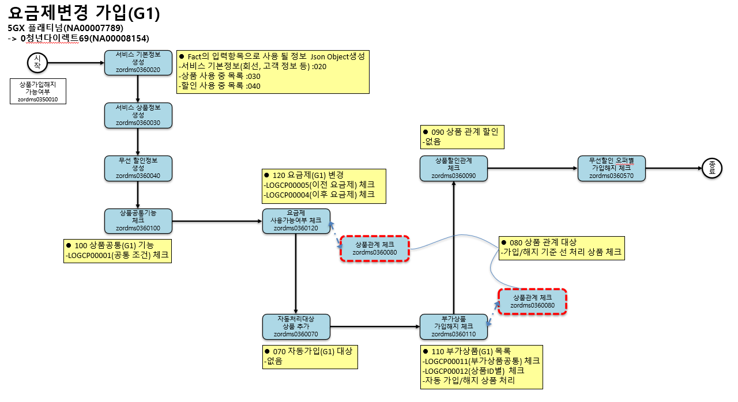
[다음 단계]
(1) 웹 페이지(http://localhost:8000)에 접속
(2) 모듈 내 구현이 필요한 Rule을 선택해주세요.
(3) "선택항목 다운로드" 버튼을 클릭하여
md 파일을 저장해주세요.
(4) 해당 파일(다수의 md 파일) 과 지금 엑셀 파일을 함께 전달해주세요.
순서 | 항목 (시스템 / 모듈) | 모듈 명 | 모듈 코드 | 비고
1 | 시스템 | 입력 데이터 생성 | - | - 시나리오에 필요한 기본 입력 데이터를 생성 >변경코드(G1), 변경사유코드(00), 변경전요금제, 변경후요금제, 가입요청 부가상품 목록
2 | 모듈 | 무선상품Rule_서비스기본정보set | zordms0360020 | - 서비스관리번호 기준 서비스정보 생성
3 | 모듈 | 무선상품Rule_상품기본정보set | zordms0360030 | - 가입중 상품목록 생성
4 | 모듈 | 무선상품Rule_할인기본정보set | zordms0360040 | - 가입중 할인목록 생성
5 | 모듈 | 무선상품Rule_상품공통기능체크 | zordms0360100 | - 상품 공통Rule 체크 : 수행목록 건별만 체크 >zord_pdr_obj_svc_econd_f0001 수행목록 조회 : LOGCP00001 >zord_op_dtl_rcond_s0001 수행목록상세 조회하여 조건구성ID 별 체크
5-1 | 모듈 | 서비스변경처리 불가모듈 | zordms0800140 | - 조건구성ID 에 연결된 zordms0360100+d100_zordms0800140_call_proc 모듈+함수처리 시 호출
5-2 | 모듈 | 무선상품Rule_체험기준정보체크 | zordms0360150 | - 조건구성ID 에 연결된 zordms0360100+f_ordrs03f0000080_check 모듈+함수처리 시 상품그룹체크 중 호출
5-3 | 모듈 | 공통Rule_조건문해석 | zordms0360170 | - 조건구성ID 별 호출(진입조건, 상세조건)
5-4 | 모듈 | WiBro 통합 조절 요금 적용 | zordmwib35100 | - 조건구성ID 에 연결된 zordms0360100+f_ordrs03f0000754_check 모듈+함수처리 시 호출
6 | 모듈 | 무선상품Rule_요금제사용가능여부체크 | zordms0360120 | - 요금제 변경 상품별 체크 : 해지/가입 요금제에 대한 체크 >변경전 요금제 해지 상품 체크 : LOGCP00004 >변경후 요금제 가입 상품 체크 : LOGCP00005 >zord_pdr_obj_svc_econd_f0004 수행목록 조회 >외부모듈 처리대상 중 zordms0360120,zordms0360180 모듈은 공통/상품할인ID별 관계 없이 무조건 호출 >zord_pdr_obj_rcond_s0004 수행목록상세 조회하여 조건구성ID 별 체크 : 01 >zord_op_dtl_rcond_s0001 수행목록상세 조회하여 조건구성ID 별 체크 : 50,90
6-1 | 모듈 | 무선 기본요금제 기준정보 체크 | zordms0360121 | - 조건구성ID 에 연결된 zordms0360120+f_hando_fee_prod_chk 모듈+함수처리 시 호출
6-2 | 모듈 | 무선상품Rule_체험기준정보체크 | zordms0360150 | - 조건구성ID 에 연결된 zordms0360120+f_c1_ln_term_prcpln_chk 모듈+함수처리 시 상품그룹체크 중 호출 - 조건구성ID 에 연결된 zordms0360120+f_ordrs03f0000237_chk 모듈+함수처리 시 권한그룹체크 중 호출 >zordms0360120 내부 로직에서 상품그룹/권한그룹체크 시 호출
6-3 | 모듈 | 무선상품Rule_상품관계체크 | zordms0360080 | - 상품제한조건에 상품관계체크(C000000148+D000000348) 유형으로 연결된 함수 호출
6-4 | 모듈 | 공통Rule_조건문해석 | zordms0360170 | - 조건구성ID 별 호출(진입조건, 상세조건)
6-5 | 모듈 | 무선상품Rule_상태별제한조건체크 | zordms0360180 | - 수행목록의 상품할인ID 대상중 (C000000151+D000000351)유형으로 연결된 함수 호출
7 | 모듈 | 무선상품Rule_상품별가입해지체크 | zordms0360110 | - 부가상품 해지/가입/사용중 체크 : 부가상품 목록별 체크 >부가상품 공통체크 : LOGCP00011 - 전체상품 목록 >부가상품 가입/해지 대상별 체크 : LOGCP00012 - 요금제 제외, 가입/해지 대상 목록만 >zord_pdr_obj_svc_econd_f0003 수행목록 조회 >외부모듈 처리대상 중 zordms0360110,zordms0360140,zordms0350210,zordms0360150,zordms0360180 모듈은 공통/상품할인ID별 관계 없이 무조건 호출 >zord_pdr_obj_rcond_s0004 수행목록상세 조회하여 조건구성ID 별 체크 : 01 >zord_op_dtl_rcond_s0001 수행목록상세 조회하여 조건구성ID 별 체크 : 50,90 >zordms0360110+f_tmap_navigation_check 내부함수 호출
7-1 | 모듈 | 무선상품Rule_상품관계체크 | zordms0360080 | - 상품제한조건에 상품관계체크(C000000148+D000000348) 유형으로 연결된 함수 호출
7-2 | 모듈 | 무선상품Rule_체험기준정보체크 | zordms0360150 | - 조건구성ID 에 연결된 zordms0360150+c100_exper_check 모듈+함수처리 시 호출 - 조건구성ID 에 연결된 zordms0360110+f_ordrs03f0000101_eqp_check 모듈+함수처리 시 상품그룹체크 중 호출 >zordms0360110 내부 로직에서 상품그룹/권한그룹체크 시 호출
7-3 | 모듈 | 공통Rule_조건문해석 | zordms0360170 | - 조건구성ID 별 호출(진입조건, 상세조건)
7-4 | 모듈 | 무선상품Rule_상태별제한조건체크 | zordms0360180 | - 수행목록의 상품할인ID 대상중 (C000000151+D000000351)유형으로 연결된 함수 호출
8 | 모듈 | 무선상품Rule_상품할인관계체크 | zordms0360090 | - 요금제/부가상품 별 할인관계유형 체크 >zord_pdr_obj_typ_rel_f0007 대상상품 할인관계유형 조회 >zord_pdr_obj_typ_rel_etc_s0002 할인관계유형 에 기타조건 존재시 조건구성ID 조회
8-1 | 모듈 | 무선상품Rule_체험기준정보체크 | zordms0360150 | - zordms0360090 내부 로직에서 권한그룹체크 시 호출
8-2 | 모듈 | 공통Rule_조건문해석 | zordms0360170 | - 조건구성ID 별 호출(기타조건)

